상품제안서
옵타움 퍼퓸 핸드크림 듀오 선물세트(향랜덤) [1+1사은품행사] | 상품코드: S40957

 |  |  |  |  |  |  | 02-713-8555 | www.synergygift.co.kr
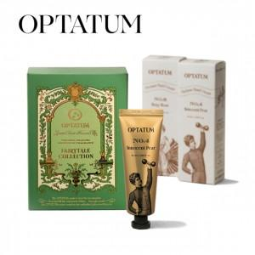

【상세/제작정보】 | <p><span style="font-size: 14pt;">※ 기본수량 미만 발주 진행시 별도 문의 바랍니다.</span></p><p><span style="font-size: 14pt;">※ 운임비 별도 발생 됩니다.</span></p><br><br><span style="font-size: 14pt;">[1+1사은품행사] 옵타움 퍼퓸 핸드크림 2종 듀오 선물세트 (향기태그증정)</span>

【인쇄/포장옵션】 | 스티커, 라벨스티커 / 포장지포장

【공급단가】 | 수량 | 20~ | 50~ | 100~ | 300~ | 1,000~
*VAT별도 | 단가 | 14,540원 | 14,200원 | 13,970원 | 13,630원 | 12,500원

【상품 URL】 | https://www.synergygift.co.kr:443/src/goods_detail.php?gdno=40957

